Arkusz1
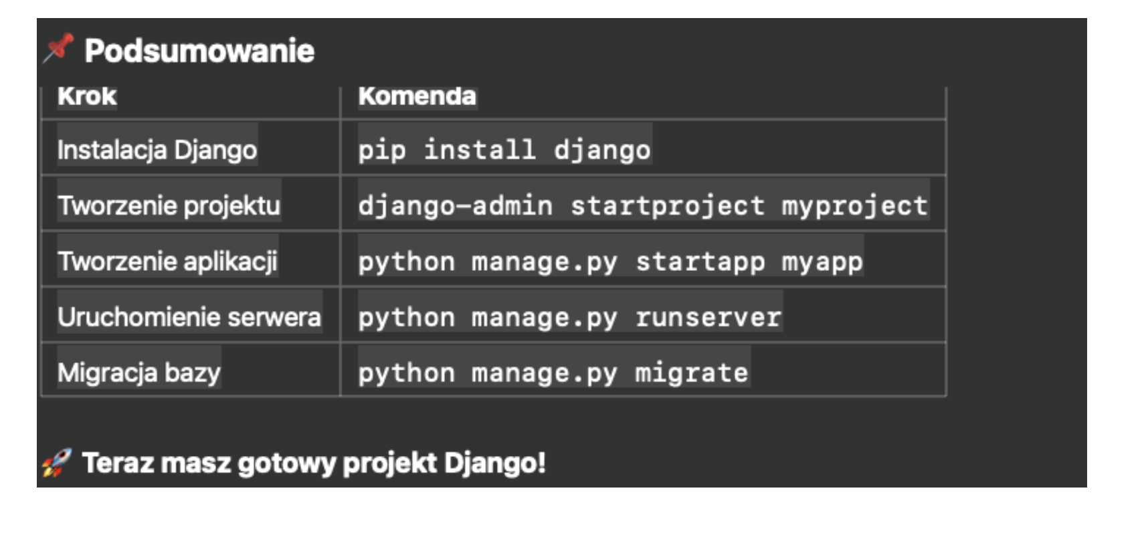
Witaj 1
Witaj 2
Witaj 3
3.33
2016-10-13

 | Styczeń | Luty
 | 100 | 150

Sprzedaż

